Titelblatt
Tabelle
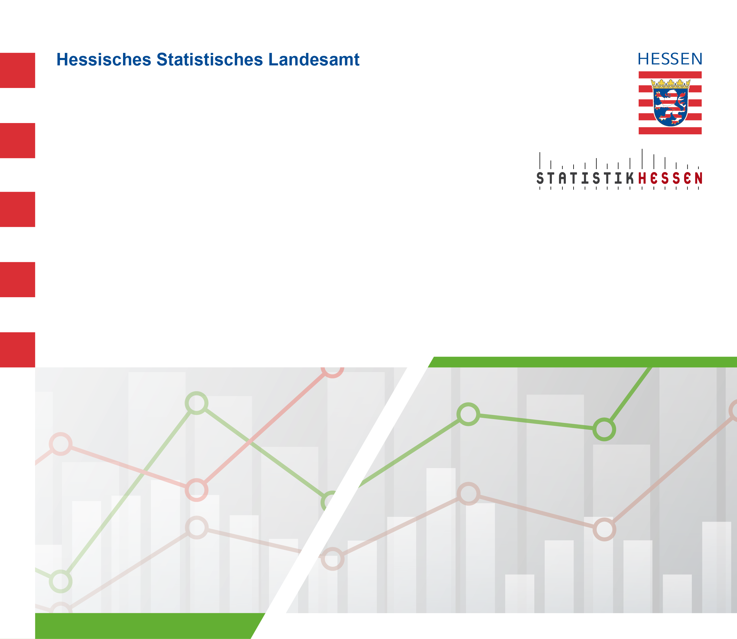
 |  | Juli 2026
 | Straßenverkehrsunfälle mit Personenschaden
 | und Verunglückte in Hessen im Mai 2026

 | Vorläufige Ergebnisse

